Kalorien Männer
Basisdaten
Alter (in Jahren) | 66
Körpergrösse (in m) | 1.8
Gewicht (in kg) | 114
Grundumsatz
2103 | kcal
Der Aktivitätsfaktor (AF) 🚶 |  | 1.4
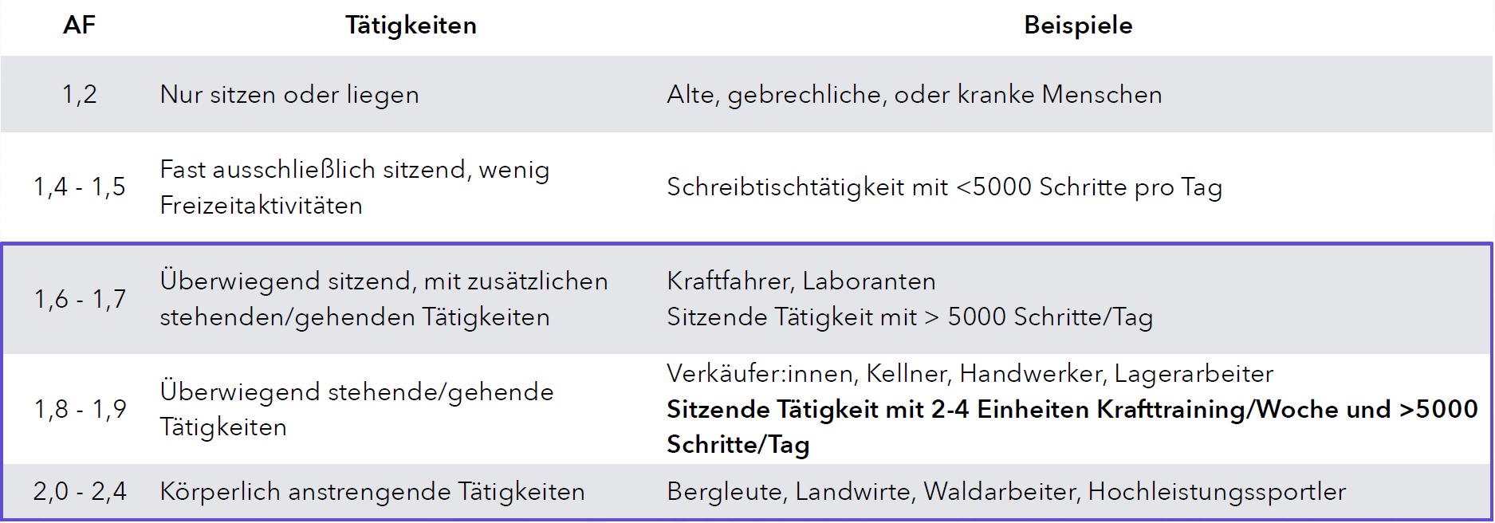

Berechnung der Erhaltungskalorien (TDEE) 🧍🧍
2944 | kcal
Erste Kalorienmenge für die Challenge bestimmen 🔥
Defizit | 70%
2061 | kcal

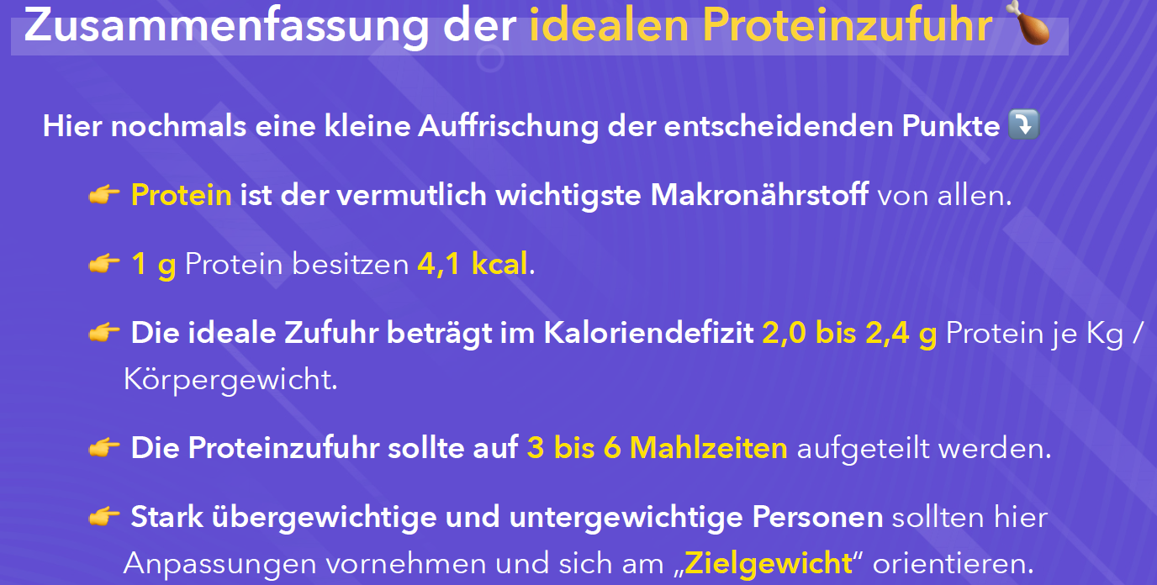
Proteinzufuhr
Zielgewicht (in kg) | 95
Proteinquelle | Fleisch
Proteinzuführ pro Tag | 209 | g
Protein in Kalorien pro Tag | 857 | kcal

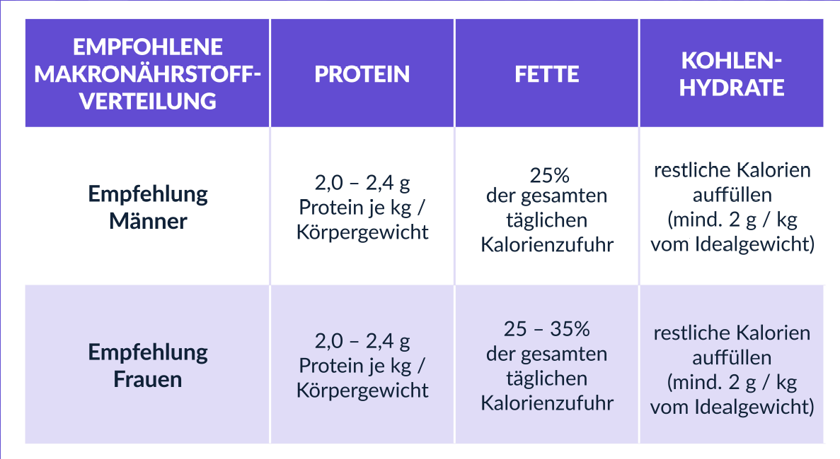
Menge an Fetten🥜
Minimale Fettzufuhr (nicht unterschreiten) | 60 | g
minimale Fettzufuhr in Kalorien | 558 | kcal

Angestrebte Fettzufuhr in Gramm | 55 | g
Angestrebte Fettzufuhr | 515 | kcal

🍞 offenen Kalorien in Form der Kohlenhydraten
Kohlenhydrate in Gramm | 168 | g
Kohlenhydrate in Kalorien | 689 | kcal
Ergebnis pro Tag | Kalorien | Gramm | Prozentual
Gesamtkalorien | 2061 | ---
Protein | 857 | 209 | 41.58%
Fett | 515 | 55 | 25.00%
Kohlenhydrate | 689 | 168 | 33.42%
Anzahl Mahlzeiten
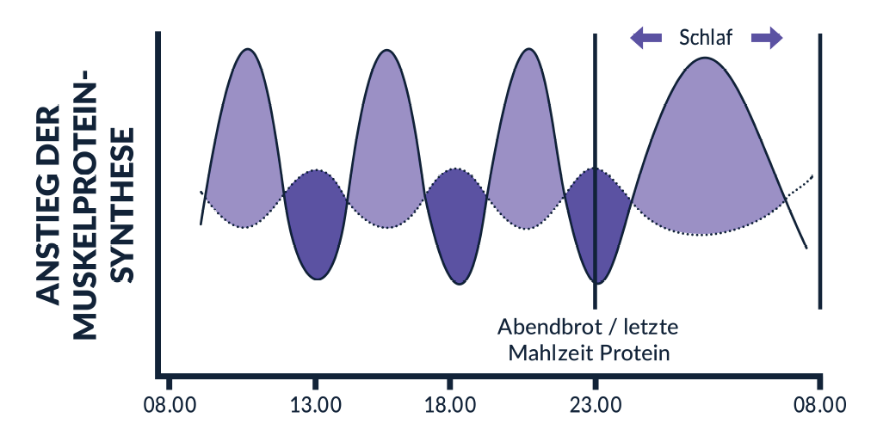
Anzahl Mahlzeiten pro Tag | 4
 | in kcal | in g
Protein pro Mahlzeit | 214 | 52

